Yasemin
 | YASEMİN

 |  |  |  | Toplam Yatırım |  |  |  | Satış |  | NET TL
 | 2024-03-19 |  |  |  |  |  |  |  |  | 143.30
 | 2023-12-13
 | 97.00
 | 1.48 |  | Mevcut | 5,997.08 |  |  |  | 0.00 |  | -422.37 | -%7.04 | -%8 | -%3
 |  |  | Satılan | 770.44 |  |  |  | 1,338.92 |  | 565.67 | %73.42

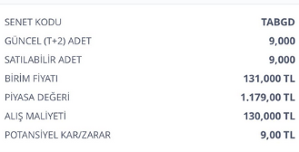
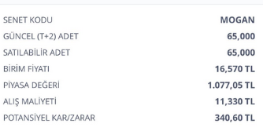
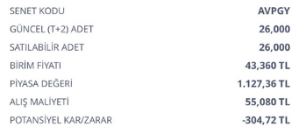
 | ALIŞ | ALIŞ | ALIŞ | ALIŞ | SATIŞ | SATIŞ | SATIŞ | SATIŞ | FARK | FARK | GÜN | GÜN | AY
Açıklama | tarih | adet | birim fiyat | Tutar | Tarih2 | Miktar | Fiyat | Tutar3 | Miktar3 | Tutar2 | Mktr | % | %

Mevcut |  |  |  |  |  |  |  |  |  |  |  |  | Mevcut | -422.37

Avrupakent GYO Halka Arz | 2023-12-13 | 26.00 | 55.08 | 1,432.08 | 2024-03-19 |  | 41.44 | 0.00 | -13.64 | -354.64 | 97 | -%25 | -%8
TABGD | 2023-12-13 | 9.00 | 130 | 1,170.00 | 2024-03-19 |  | 136.200000 | 0.00 | 6.20 | 55.80 | 97 | %5 | %1
TTE Fon | 2024-02-22 | 3500.00 | 0.97 | 3,395.00 | 2024-03-19 |  | 0.934706 | 0.00 | -0.04 | -123.53 | 26 | -%4 | -%4 | -422.37

 |  |  |  |  |  |  |  |  |  |  |  | Satılan | NET | 565.67

Satılan

MOGAN halkaarz | 2024-02-28 | 68.00 | 11.33 | 770.44 | 2024-03-19 | 68.00 | 19.690000 | 1,338.92 | 8.36 | 568.48 | 20 | %74 | %111
MOGAN halkaarz |  |  |  |  |  |  |  |  |  | -2.81
 |  |  |  |  |  |  |  |  |  |  |  |  |  | 565.67

